画面イメージ
詳細設計書 |  | 論理名称 |  |  | K001 |  |  |  |  |  |  |  | システムID |  |  | KS |  |  | 改訂日 |  |  |  | 2022-06-07
 |  | 物理名称 |  |  | 社員情報一覧 |  |  |  |  |  |  |  | システム名称 |  |  | 勤怠管理システム |  |  | 改訂者 |  |  |  | 安雪シン

画面イメージ

 | Symmetrix |  |  |  |  |  |  |  |  |  |  |  |  |  |  |  |  |  |  |  | 所属部門 |  |  | ログアウト
 |  |  |  |  |  |  |  | 社員情報 |  |  |  | 勤怠情報 |  |  |  | 勤怠承認 |  |  |  |  |  | ユーザー名

 | 社員情報一覧

 |  |  | 社員ID |  |  | 0000 |  |  |  |  |  |  |  | 所属 |  | 第1システム開発部

 |  |  | 入社年月日 |  |  | YYYY/MM/DD |  |  | ～ | YYYY/MM/DD

一括選択
削除
追加
検索

 |  | 選択 |  | 社員ID |  |  | 入社年月日 |  | 氏名 |  | 性別 |  | 年齢 |  | 所属 |  | メールアドレス | 詳細 |  | △
 |  |  |  | 〇〇（４桁） |  |  | YYYY/MM/DD |  | 〇〇（10文字以内） |  | 〇 |  | 〇〇 |  | 〇〇（10文字以内） |  | 〇〇（50文字以内） | 修正

 |  |  |  |  |  |  |  |  |  |  |  |  |  |  |  |  |  |  |  | ▽

IO関連
詳細設計書 |  | 論理名称 |  | K001 |  |  | システムID | KS |  | 改訂日 | 2022-06-07
 |  | 物理名称 |  | 社員情報一覧 |  |  | システム名称 | 勤怠管理システム |  | 改訂者 | 安雪シン

I/O関連図

ログイン
社員情報一覧
社員情報登録更新
 |  |  |  | ログインボタン |  |  |  |  | 追加ボタン

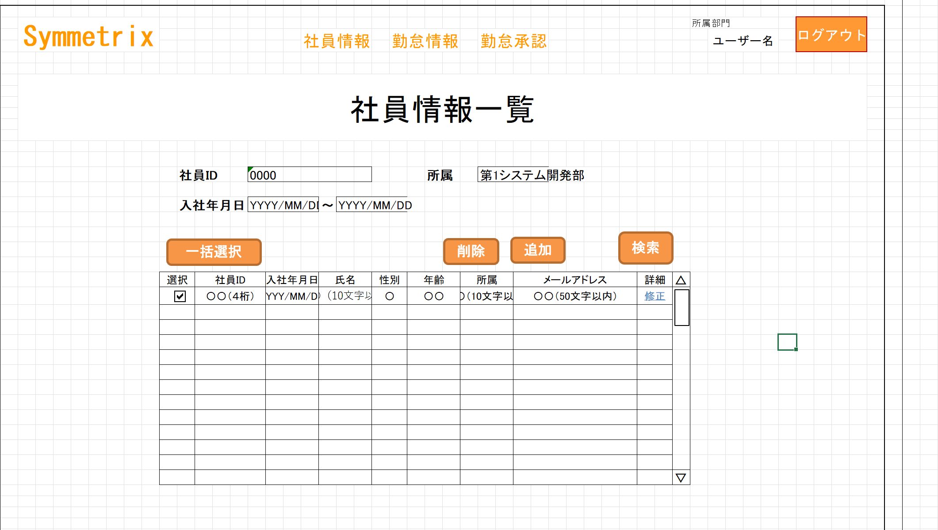

パラメータ一覧
No | 論理名称 |  | 物理名称 |  | I/O | 備考
1 |  |  | 所属部門 |  | x | 初期化処理
2 |  |  | ユーザー名 |  | I | 初期化処理
3 |  |  | 社員ID |  | O | 修正リンク
4
5
6
7
8
9
テーブル一覧
No | 論理名称 |  | 物理名称 |  | I/O | 備考
1 | T_EMPLOYEES |  | 社員情報 |  | I/O
2 | T_DEPT |  | 部門情報マスタ |  | O
3 |  |  | 性別情報マスタ
4
5
6
7
8
9
ファイル一覧
No | 論理名称 |  | 物理名称 |  | I/O | 備考
1
2
3
4
5
6
7
8
9

イベント処理
詳細設計書 |  |  |  |  |  |  |  |  |  | 画面ID |  |  | K001 |  | システムID | KS | 改訂日 | 2022-06-07
 |  |  |  |  |  |  |  |  |  | 画面名称 |  |  | 勤怠実績一覧 |  | システム名称 | 勤怠管理システム | 改訂者 | 安雪シン

1.初期表示処理

 | 1.1.画面制御 |  |  |  |  |  | 階層

 |  | 1.1.1.活性化制御

 |  |  |  | No | 項目名 |  |  |  |  |  |  | 活性化 |  | 条件
 |  |  |  | 1 | 一括選択 |  |  |  |  |  |  | 活性
 |  |  |  | 2 | 削除 |  |  |  |  |  |  | 活性 |  | 選択のチェックボックスをチェックする場合
 |  |  |  | 3 | 追加 |  |  |  |  |  |  | 活性
 |  |  |  | 4 | 検索 |  |  |  |  |  |  | 活性
 |  |  |  | 5 | 選択チェックボックス |  |  |  |  |  |  | 活性
 |  |  |  | 6 | 修正 |  |  |  |  |  |  | 活性

 | 1.3.画面ヘッダー編集

 |  |  | No | 項目名 |  |  |  |  |  |  | 活性化
 |  |  | 1 | 社員情報 |  |  |  |  |  |  | 活性
 |  |  | 2 | 勤怠情報 |  |  |  |  |  |  | 活性
 |  |  | 3 | 勤怠承認 |  |  |  |  |  |  | 活性
 |  |  | 4 | ログアウト |  |  |  |  |  |  | 活性

 |  |  | 画面「閉じる」ボダン押下、ログイン画面表示する

2.追加ボタンクリック処理

 | ・基本情報登録画面へ遷移する。

3.削除ボタンクリック処理

 | 3.1.チェック

 |  | ①選択行チェック

 |  |  | １件も選択しない場合、エラーメッセージを表示する。

 |  |  |  | メッセージ内容：
 |  |  |  |  | E0001 |  | 勤怠実績を選択してください。

 |  | ②削除確認

 |  |  | 削除確認メッセージを表示する。「はい」をクリックする場合、削除する。「いいえ」をクリックする場合、処理を中止する。

 |  |  |  | メッセージ内容：
 |  |  |  |  | I0001 |  |  | 選択した勤怠実績を削除してもよろしいですか。

 | 3.2.削除処理

 |  |  | ・選択した社員情報削除する。
 |  |  | 更新項目
 |  |  |  | 削除フラグ |  |  | =’１’
 |  |  |  | 更新者 |  |  | = ログインユーザID
 |  |  |  | 更新日 |  |  | = システム時間

 |  |  | テーブル
 |  |  |  | 社員情報 |  |  |  |  | T_EMPLOYEES
 |  |  |  | 部門情報 |  |  |  |  | T_DEPT

 |  |  | 更新条件

 |  |  |  | 社員ID |  | IN |  | 画面選択した社員IDリスト

4.検索ボタンクリック処理

 |  |  | ・入力内容によって結果を表示 |  |  |  |  |  |  |  | 引数：社員ID、所属、入社年月日

 | 4.1.社員情報一覧取得

 |  |  | 抽出項目
 |  |  |  | 社員ID
 |  |  |  | 入社年月日
 |  |  |  | 氏名
 |  |  |  | 性別
 |  |  |  | 年齢
 |  |  |  | 所属
 |  |  |  | メールアドレス

 |  |  | テーブル
 |  |  |  | 社員情報 |  |  |  |  | T_EMPLOYEES
 |  |  |  | 部門情報 |  |  |  |  | T_DEPT

 |  |  | 結合条件
 |  |  |  | 社員ID.所属部門ID ＝ 部門情報.部門ID

削除フラグ＝’０’
社員IDが入力される場合
社員ID ＝ 画面.社員ID 所属が選択される場合
所属部門ID ＝ 画面.所属ID
入社年月日_FROMが入力される場合
入社日＞＝ 画面.入社年月日_FROM
入社年月日_TOが入力される場合
入社日＜＝ 画面.入社年月日_TO
 |  |  | 抽出条件
 |  |  | select 社員ID，入社年月日，氏名，性別，年齢，所属 from T_USERS <where> <if test="社員ID!=null and name!=''"> 社員ID like '%' #{社員ID} '%' </if> <if test="所属!=null and 所属!=''"> and 所属 like '%' #{所属} '%' </if> <if test="left入社年月日!=null and left入社年月日!=''"> and left入社年月日 &gt; #{left入社年月日} </if> <if test="right入社年月日!=null and right入社年月日!=''"> and right入社年月日 &lt; #{right入社年月日} </if> </where>

 |  |  | 集約条件
 |  |  |  | なし

 |  |  | ソート順
 |  |  |  | 入社年月日

1.7.修正リンクのクリック処理

 |  |  | ・社員情報登録更新に遷移

1.8.社員情報ボタンクリック処理

 |  |  | ・社員情報一覧に遷移

1.9.勤怠情報ボタンクリック処理

 |  |  | ・勤怠情報一覧に遷移

2.0.勤怠承認ボタンクリック処理

 |  |  | ・勤怠承認一覧に遷移

2.1.ログアウトボタンクリック処理

 |  |  | ・ログイン画面に遷移

